PB A conv
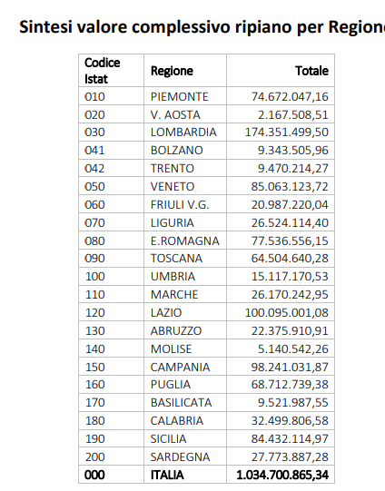
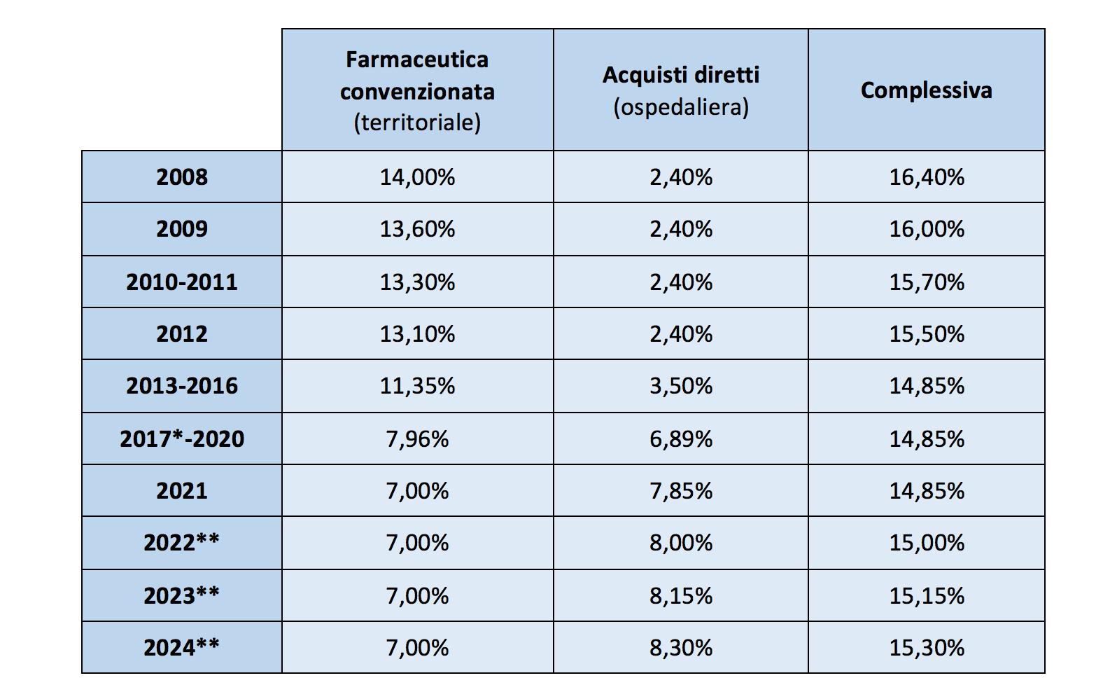
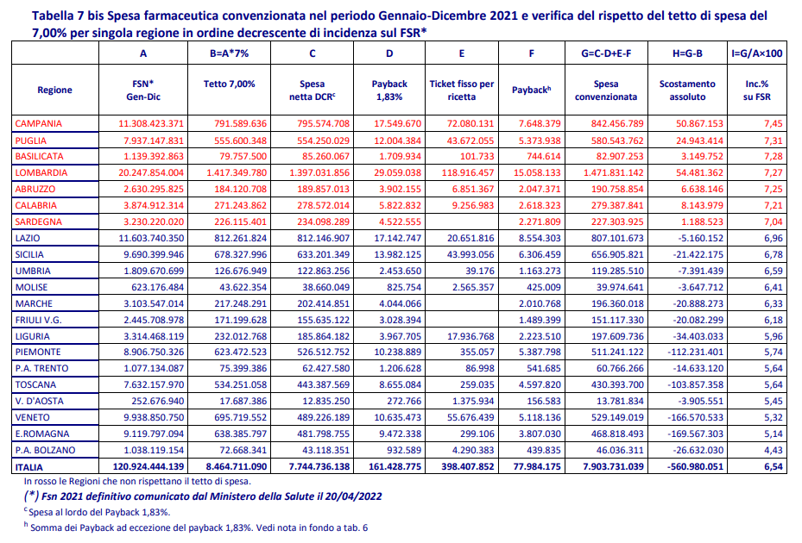
2021 | Convenzionata | % FSR |  | FSR
LOM | 54.5 | 0.27% | LOM | 20.2
CAM | 50.9 | 0.45% | CAM | 11.3
PUG | 24.9 | 0.32% | PUG | 7.9
CAL | 8.1 | 0.21% | CAL | 3.9
ABR | 6.6 | 0.25% | ABR | 2.6
BAS | 3.1 | 0.27% | BAS | 1.14
SAR | 1.2 | 0.04% | SAR | 3.2
MOL | -3.6 | -0.58% | MOL | 0.62
VDA | -3.9 | -1.56% | VDA | 0.25
LAZ | -5.2 | -0.04% | LAZ | 11.6
UMB | -7.4 | -0.41% | UMB | 1.8
TRE | -14.6 | -1.33% | TRE | 1.1
FVG | -20.1 | -0.84% | FVG | 2.4
MAR | -20.9 | -0.67% | MAR | 3.1
SIC | -21.4 | -0.22% | SIC | 9.7
BOL | -26.6 | -2.66% | BOL | 1
LIG | -34.4 | -1.04% | LIG | 3.3
TOS | -103.8 | -1.37% | TOS | 7.6
PIE | -112.2 | -1.26% | PIE | 8.9
VEN | -166.6 | -1.67% | VEN | 10
EMR | -169.6 | -1.86% | EMR | 9.1
ITALIA | -561.0 | -0.46% | ITALIA | 120.9
TETTO | 8,464.7
FSN (mld) | 120.9

PB DM 3
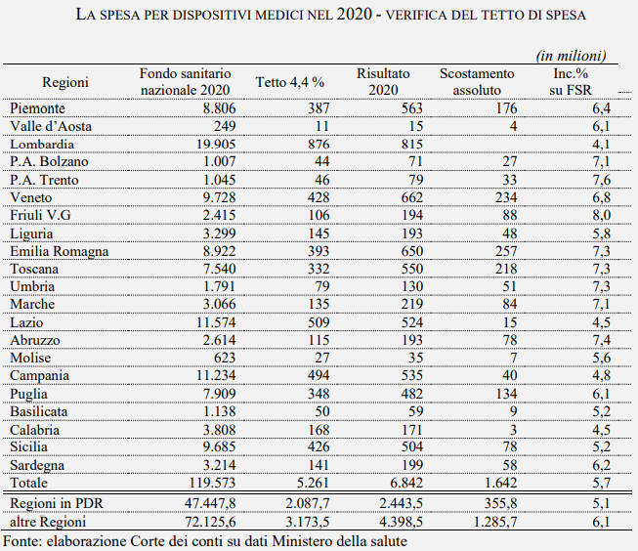
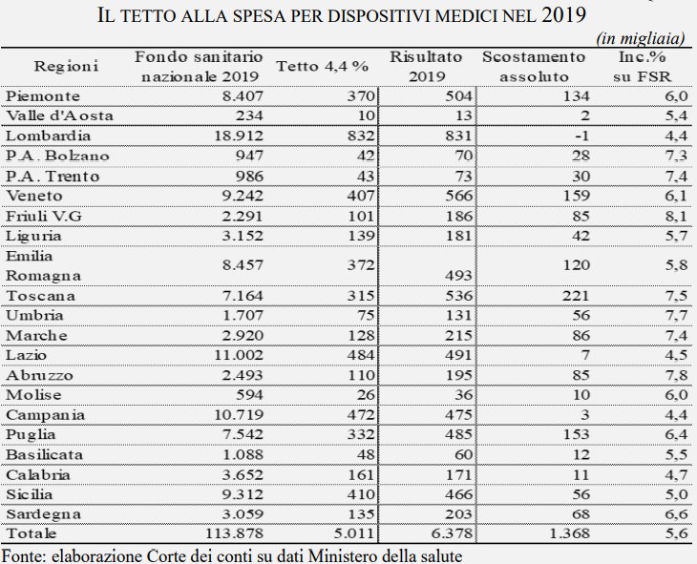
mln | 2019 | 2020
EMR | 60.0 | 128.5
VEN | 79.5 | 117.0
TOS | 110.5 | 109.0
PIE | 67.0 | 88.0
PUG | 76.5 | 67.0
FVG | 42.5 | 44.0
MAR | 43.0 | 42.0
ABR | 42.5 | 39.0
SIC | 28.0 | 39.0
SAR | 34.0 | 29.0
UMB | 28.0 | 25.5
LIG | 21.0 | 24.0
CAM | 1.5 | 20.0
TRE | 15.0 | 16.5
BOL | 14.0 | 13.5
LAZ | 3.5 | 7.5
BAS | 6.0 | 4.5
MOL | 5.0 | 3.5
VDA | 1.0 | 2.0
CAL | 5.5 | 1.5
LOM | -0.5 | 0.0
teorico
PB Industria | 684.0 | 821.0
a) Ripiano Totale | 1,368 | 1,642
b) Tetto | 5,011 | 5,261
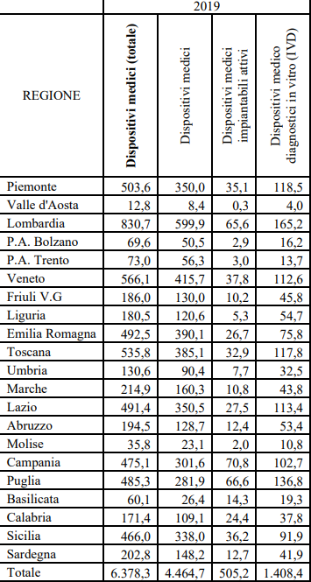
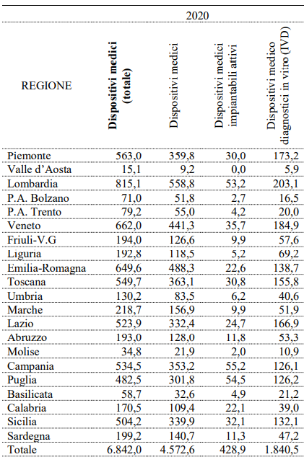
Ripiano % (a/b) | 27.3% | 31.2%
pro memo
c) FSN (mld) | 113.9 | 119.6
Ripiano % (a/c) | 1.2% | 1.4%

 | 643.3 | 643.3

 | 6.33% | 27.62%

